Dendrogram
Dendrogram (Single Linkage)

Iteration 1
 | {1} | {4} | {9} | {16} | {25} | {81}
{1} | 0 | 3 | 8 | 15 | 24 | 80
{4} |  | 0 | 5 | 12 | 21 | 77
{9} |  |  | 0 | 7 | 16 | 72
{16} |  |  |  | 0 | 9 | 65
{25} |  |  |  |  | 0 | 56
{81} |  |  |  |  |  | 0

Iteration 2
 | {1, 4} | {9} | {16} | {25} | {81}
{1, 4} | 0 | 5 | 12 | 21 | 77
{9} |  | 0 | 7 | 16 | 72
{16} |  |  | 0 | 9 | 65
{25} |  |  |  | 0 | 56
{81} |  |  |  |  | 0

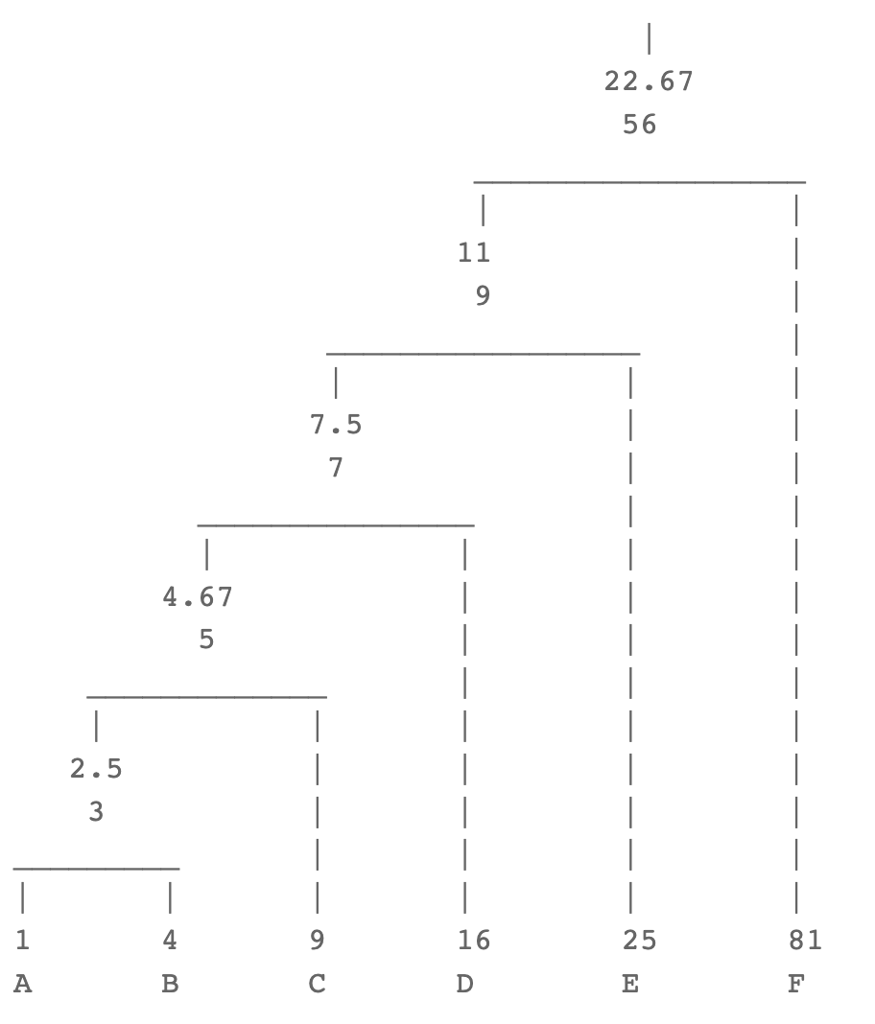
Iteration 3
 | {1, 4, 9} | {16} | {25} | {81}
{1, 4, 9} | 0 | 7 | 16 | 72
{16} |  | 0 | 9 | 65
{25} |  |  | 0 | 56
{81} |  |  |  | 0

Iteration 4
 | {1, 4, 9, 16} | {25} | {81}
{1, 4, 9, 16} | 0 | 9 | 65
{25} |  | 0 | 56
{81} |  |  | 0

Iteration 5
 | {1, 4, 9, 16, 25} | {81}
{1, 4, 9, 16, 25} | 0 | 56
{81} |  | 0

Dendrogram (Complete Linkage)

Iteration 1
 | {1} | {4} | {9} | {16} | {25} | {81}
{1} | 0 | 3 | 8 | 15 | 24 | 80
{4} |  | 0 | 5 | 12 | 21 | 77
{9} |  |  | 0 | 7 | 16 | 72
{16} |  |  |  | 0 | 9 | 65
{25} |  |  |  |  | 0 | 56
{81} |  |  |  |  |  | 0

Iteration 2
 | {1, 4} | {9} | {16} | {25} | {81}
{1, 4} | 0 | 8 | 15 | 24 | 80
{9} |  | 0 | 7 | 16 | 72
{16} |  |  | 0 | 9 | 65
{25} |  |  |  | 0 | 56
{81} |  |  |  |  | 0
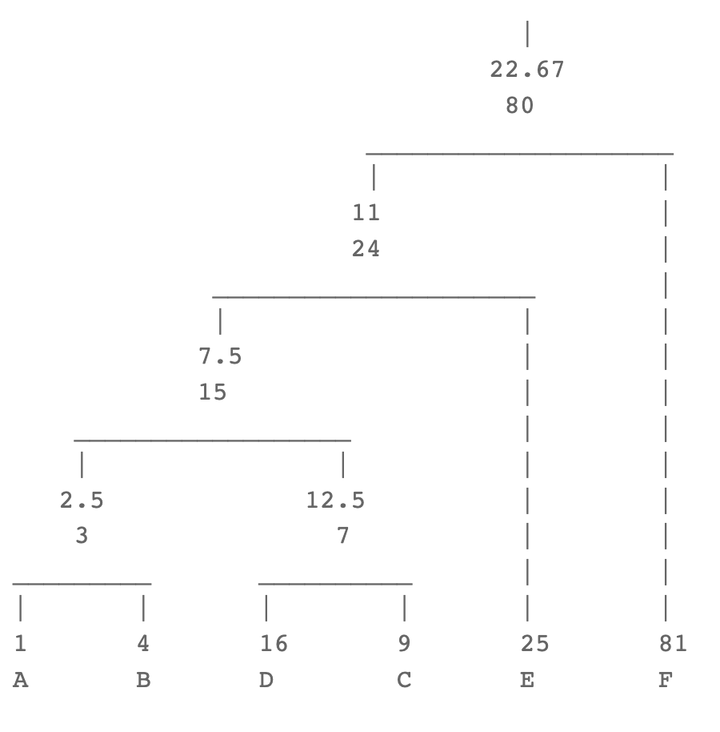
Iteration 3
 | {1,4} | {9,16} | {25} | {81}
{1,4} | 0 | 15 | 24 | 80
{9,16} |  | 0 | 16 | 72
{25} |  |  | 0 | 56
{81} |  |  |  | 0

Iteration 4
 | {1, 4, 9, 16} | {25} | {81}
{1, 4, 9, 16} | 0 | 24 | 80
{25} |  | 0 | 56
{81} |  |  | 0

Iteration 5
 | {1, 4, 9, 16, 25} | {81}
{1, 4, 9, 16, 25} | 0 | 80
{81} |  | 0

